Лист1
Поиск экстремума целевой функции методом Пиявского
График функции
 | Целевая функция |  | Глоб. экстремум
-15.000 | 0.260 | -7.605 | 0.000
-14.999 | 0.259 | -7.605 | -1.793
-14.998 | 0.258
-14.997 | 0.257
-14.996 | 0.257
-14.995 | 0.256
-14.994 | 0.255
-14.993 | 0.254
-14.992 | 0.253
-14.991 | 0.252
-14.990 | 0.251
-14.989 | 0.250
-14.988 | 0.250
-14.987 | 0.249
-14.986 | 0.248
-14.985 | 0.247
-14.984 | 0.246
-14.983 | 0.245
-14.982 | 0.244
-14.981 | 0.243
-14.980 | 0.243
-14.979 | 0.242
-14.978 | 0.241
-14.977 | 0.240
-14.976 | 0.239
-14.975 | 0.238
-14.974 | 0.237
-14.973 | 0.237
-14.972 | 0.236
-14.971 | 0.235
-14.970 | 0.234
-14.969 | 0.233
-14.968 | 0.232
-14.967 | 0.231
-14.966 | 0.231
-14.965 | 0.230
-14.964 | 0.229
-14.963 | 0.228
-14.962 | 0.227
-14.961 | 0.226
-14.960 | 0.225
-14.959 | 0.225
-14.958 | 0.224
-14.957 | 0.223
-14.956 | 0.222
-14.955 | 0.221
-14.954 | 0.220
-14.953 | 0.219
-14.952 | 0.219
-14.951 | 0.218
...
7
8
4
6
3
3
9
2
2
2
5
B
А
 |  |  |  |  |  |  |  |  |  | Входные параметры |  |  | Точки, подозрительные на экстремум, глобальный экстремум
 |  |  |  |  |  |  |  |  |  | Значение аргумент функции: | -7.605 |  | Тип точки, подозрительной на экстремум: | Левая граница отрезка: | Правая граница отрезка: | Глобальный минимум
 |  |  |  |  |  |  |  |  |  | Целевая функция: | -1.793 |  | x | -15.000 | -5.000 | -7.605
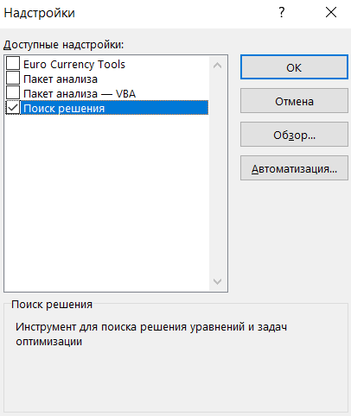
 |  |  |  |  |  |  |  |  |  | a: | -15.000 |  | W(x) | 0.260 | -0.031 | -1.793
 |  |  |  |  |  |  |  |  |  | b: | -5.000

 |  |  |  |  |  |  |  |  |  |  |  |  |  |  | -7.605 | -7.605
 |  |  |  |  |  |  |  |  |  |  |  |  |  |  | 0.000 | -1.793
Действия для нахождение глобального экстремума для одномерной функции
1
Введите в ячейку L7 формулу целевой функции, например: "=0,5*L6+0,2*COS(3,14*L6)+0,2*SIN(2*3,14*L6)", задайте концы отрезка [a, b]

2
4
5
Хочется деталей - нажмите на кнопку справа

3
Чтобы начать заново нажмите последвательно кнопки (см. ниже) "Очистить график", "Очистить расчет" и вернитесь к п.1.
Выполнить процедуры по методу Пиявского

 |  |  |  | Оценка константы Липшица | 1.510

Итерационный процесс
 | "Галочка ломаной" (элемент миноранты)
Стартовые итерации | X ниж лев | X верх пересеч | X ниж прав | Y ниж лев | Y пересеч | Y ниж прав | Верх вершина
Итерация A |  | -15.000 | -5.000 |  | -7.690 | -22.787 | 1
Итерация B | -15.000 | -5.000 |  | -17.793 | -2.697 |  | 1
Следующие итерации
2 | -15.000 | -11.654 | -5.000 | -10.628 | -5.577 | -15.622 | 1
3 | -15.000 | -14.027 | -5.000 | -8.308 | -6.839 | -20.466 | 1
4 | -15.000 | -9.281 | -5.000 | -13.601 | -4.967 | -11.430 | 1
-15.000
-14.999
-14.998
-14.997
-14.996
-14.995
-14.994
-14.993
-14.992
-14.991
-14.990
-14.989
-14.988
-14.987
-14.986
-14.985
-14.984
-14.983
-14.982
-14.981
-14.980
-14.979
-14.978
-14.977
-14.976
-14.975
-14.974
-14.973
-14.972
-14.971
-14.970
-14.969
-14.968
-14.967
-14.966
-14.965
-14.964
-14.963
-14.962
-14.961
-14.960
-14.959
-14.958
-14.957
-14.956
-14.955
-14.954
-14.953
-14.952
-14.951
...
6 | -15.000 | -14.796 | -5.000 | -7.669 | -7.361 | -22.149 | 1
5 | -15.000 | -13.258 | -5.000 | -9.599 | -6.970 | -19.437 | 1
 | -15.000 | -10.669 | -5.000 |  | -7.063
 | -15.000 | -7.892 | -5.000 |  | -7.063
7 | -15.000 | -13.599 | -5.000 | -8.748 | -6.633 | -19.615 | 1 | 3 и 5
8 | -15.000 | -12.917 | -5.000 | -9.689 | -6.545 | -18.497 | 1 | 5 и 2
 | -15.000 | -15.007 | -5.000 |  | -7.680 |  |  | A и 6
 | -15.000 | -14.584 | -5.000 |  | -7.680 |  |  | 6 и 3
 | -15.000 | -13.881 | -5.000 |  | -7.059 |  |  | 3 и 7
9 | -15.000 | -13.317 | -5.000 | -9.497 | -6.957 | -19.512 | 1 | 7 и 5
 | -15.000 | -13.229 | -5.000 |  | -7.015 |  |  | 5 и 8
 | -15.000 | -12.606 | -5.000 |  | -7.015 |  |  | 8 и 2

x: | -15.000 | -14.999 | -14.998 | -14.997 | -14.996 | -14.995 | -14.994 | -14.993 | -14.992 | -14.991 | -14.990 | -14.989 | -14.988 | -14.987 | -14.986 | -14.985 | -14.984 | -14.983 | -14.982 | -14.981 | -14.980 | -14.979 | -14.978 | -14.977 | -14.976 | -14.975 | -14.974 | -14.973 | -14.972 | -14.971 | -14.970 | -14.969 | -14.968 | -14.967 | -14.966 | -14.965 | -14.964 | -14.963 | -14.962 | -14.961 | -14.960 | -14.959 | -14.958 | -14.957 | -14.956 | -14.955 | -14.954 | -14.953 | -14.952 | -14.951 | -14.950 | -14.949 | -14.948 | -14.947 | -14.946 | -14.945 | -14.944 | -14.943 | -14.942 | -14.941 | -14.940 | -14.939 | -14.938 | -14.937 | -14.936 | -14.935 | -14.934 | -14.933 | -14.932 | -14.931 | -14.930 | -14.929 | -14.928 | -14.927 | -14.926 | -14.925 | -14.924 | -14.923 | -14.922 | -14.921 | -14.920 | -14.919 | -14.918 | -14.917 | -14.916 | -14.915 | -14.914 | -14.913 | -14.912 | -14.911 | -14.910 | -14.909 | -14.908 | -14.907 | -14.906 | -14.905 | -14.904 | -14.903 | -14.902 | -14.901 | -14.900 | -14.899 | -14.898 | -14.897 | -14.896 | -14.895 | -14.894 | -14.893 | -14.892 | -14.891 | -14.890 | -14.889 | -14.888 | -14.887 | -14.886 | -14.885 | -14.884 | -14.883 | -14.882 | -14.881 | -14.880 | -14.879 | -14.878 | -14.877 | -14.876 | -14.875 | -14.874 | -14.873 | -14.872 | -14.871 | -14.870 | -14.869 | -14.868 | -14.867 | -14.866 | -14.865 | -14.864 | -14.863 | -14.862 | -14.861 | -14.860 | -14.859 | -14.858 | -14.857 | -14.856 | -14.855 | -14.854 | -14.853 | -14.852 | -14.851 | -14.850 | -14.849 | -14.848 | -14.847 | -14.846 | -14.845 | -14.844 | -14.843 | -14.842 | -14.841 | -14.840 | -14.839 | -14.838 | -14.837 | -14.836 | -14.835 | -14.834 | -14.833 | -14.832 | -14.831 | -14.830 | -14.829 | -14.828 | -14.827 | -14.826 | -14.825 | -14.824 | -14.823 | -14.822 | -14.821 | -14.820 | -14.819 | -14.818 | -14.817 | -14.816 | -14.815 | -14.814 | -14.813 | -14.812 | -14.811 | -14.810 | -14.809 | -14.808 | -14.807 | -14.806 | -14.805 | -14.804 | -14.803 | -14.802 | -14.801 | -14.800 | -14.799 | -14.798 | -14.797 | -14.796 | -14.795 | -14.794 | -14.793 | -14.792 | -14.791 | -14.790 | -14.789 | -14.788 | -14.787 | -14.786 | -14.785 | -14.784 | -14.783 | -14.782 | -14.781 | -14.780 | -14.779 | -14.778 | -14.777 | -14.776 | -14.775 | -14.774 | -14.773 | -14.772 | -14.771 | -14.770 | -14.769 | -14.768 | -14.767 | -14.766 | -14.765 | -14.764 | -14.763 | -14.762 | -14.761 | -14.760 | -14.759 | -14.758 | -14.757 | -14.756 | -14.755 | -14.754 | -14.753 | -14.752 | -14.751 | -14.750 | -14.749 | -14.748 | -14.747 | -14.746
y(x): | 0.260 | 0.259 | 0.258 | 0.257 | 0.257 | 0.256 | 0.255 | 0.254 | 0.253 | 0.252 | 0.251 | 0.250 | 0.250 | 0.249 | 0.248 | 0.247 | 0.246 | 0.245 | 0.244 | 0.243 | 0.243 | 0.242 | 0.241 | 0.240 | 0.239 | 0.238 | 0.237 | 0.237 | 0.236 | 0.235 | 0.234 | 0.233 | 0.232 | 0.231 | 0.231 | 0.230 | 0.229 | 0.228 | 0.227 | 0.226 | 0.225 | 0.225 | 0.224 | 0.223 | 0.222 | 0.221 | 0.220 | 0.219 | 0.219 | 0.218 | 0.217 | 0.216 | 0.215 | 0.214 | 0.214 | 0.213 | 0.212 | 0.211 | 0.210 | 0.209 | 0.208 | 0.208 | 0.207 | 0.206 | 0.205 | 0.204 | 0.203 | 0.203 | 0.202 | 0.201 | 0.200 | 0.199 | 0.198 | 0.198 | 0.197 | 0.196 | 0.195 | 0.194 | 0.193 | 0.193 | 0.192 | 0.191 | 0.190 | 0.189 | 0.188 | 0.188 | 0.187 | 0.186 | 0.185 | 0.184 | 0.183 | 0.183 | 0.182 | 0.181 | 0.180 | 0.179 | 0.179 | 0.178 | 0.177 | 0.176 | 0.175 | 0.174 | 0.174 | 0.173 | 0.172 | 0.171 | 0.170 | 0.170 | 0.169 | 0.168 | 0.167 | 0.166 | 0.166 | 0.165 | 0.164 | 0.163 | 0.162 | 0.161 | 0.161 | 0.160 | 0.159 | 0.158 | 0.157 | 0.157 | 0.156 | 0.155 | 0.154 | 0.153 | 0.153 | 0.152 | 0.151 | 0.150 | 0.149 | 0.149 | 0.148 | 0.147 | 0.146 | 0.146 | 0.145 | 0.144 | 0.143 | 0.142 | 0.142 | 0.141 | 0.140 | 0.139 | 0.138 | 0.138 | 0.137 | 0.136 | 0.135 | 0.134 | 0.134 | 0.133 | 0.132 | 0.131 | 0.131 | 0.130 | 0.129 | 0.128 | 0.127 | 0.127 | 0.126 | 0.125 | 0.124 | 0.124 | 0.123 | 0.122 | 0.121 | 0.121 | 0.120 | 0.119 | 0.118 | 0.117 | 0.117 | 0.116 | 0.115 | 0.114 | 0.114 | 0.113 | 0.112 | 0.111 | 0.111 | 0.110 | 0.109 | 0.108 | 0.108 | 0.107 | 0.106 | 0.105 | 0.104 | 0.104 | 0.103 | 0.102 | 0.101 | 0.101 | 0.100 | 0.099 | 0.098 | 0.098 | 0.097 | 0.096 | 0.095 | 0.095 | 0.094 | 0.093 | 0.092 | 0.092 | 0.091 | 0.090 | 0.090 | 0.089 | 0.088 | 0.087 | 0.087 | 0.086 | 0.085 | 0.084 | 0.084 | 0.083 | 0.082 | 0.081 | 0.081 | 0.080 | 0.079 | 0.078 | 0.078 | 0.077 | 0.076 | 0.076 | 0.075 | 0.074 | 0.073 | 0.073 | 0.072 | 0.071 | 0.071 | 0.070 | 0.069 | 0.068 | 0.068 | 0.067 | 0.066 | 0.065 | 0.065 | 0.064 | 0.063 | 0.063 | 0.062 | 0.061 | 0.060 | 0.060 | 0.059 | 0.058 | 0.058
d1(y): | -0.878 | -0.877 | -0.876 | -0.876 | -0.875 | -0.875 | -0.874 | -0.874 | -0.873 | -0.872 | -0.872 | -0.871 | -0.871 | -0.870 | -0.869 | -0.869 | -0.868 | -0.868 | -0.867 | -0.867 | -0.866 | -0.865 | -0.865 | -0.864 | -0.864 | -0.863 | -0.862 | -0.862 | -0.861 | -0.861 | -0.860 | -0.859 | -0.859 | -0.858 | -0.858 | -0.857 | -0.856 | -0.856 | -0.855 | -0.855 | -0.854 | -0.853 | -0.853 | -0.852 | -0.852 | -0.851 | -0.850 | -0.850 | -0.849 | -0.848 | -0.848 | -0.847 | -0.847 | -0.846 | -0.845 | -0.845 | -0.844 | -0.844 | -0.843 | -0.842 | -0.842 | -0.841 | -0.840 | -0.840 | -0.839 | -0.839 | -0.838 | -0.837 | -0.837 | -0.836 | -0.835 | -0.835 | -0.834 | -0.834 | -0.833 | -0.832 | -0.832 | -0.831 | -0.830 | -0.830 | -0.829 | -0.828 | -0.828 | -0.827 | -0.827 | -0.826 | -0.825 | -0.825 | -0.824 | -0.823 | -0.823 | -0.822 | -0.821 | -0.821 | -0.820 | -0.820 | -0.819 | -0.818 | -0.818 | -0.817 | -0.816 | -0.816 | -0.815 | -0.814 | -0.814 | -0.813 | -0.812 | -0.812 | -0.811 | -0.810 | -0.810 | -0.809 | -0.808 | -0.808 | -0.807 | -0.806 | -0.806 | -0.805 | -0.804 | -0.804 | -0.803 | -0.802 | -0.802 | -0.801 | -0.800 | -0.800 | -0.799 | -0.798 | -0.798 | -0.797 | -0.796 | -0.796 | -0.795 | -0.794 | -0.794 | -0.793 | -0.792 | -0.792 | -0.791 | -0.790 | -0.790 | -0.789 | -0.788 | -0.788 | -0.787 | -0.786 | -0.786 | -0.785 | -0.784 | -0.784 | -0.783 | -0.782 | -0.782 | -0.781 | -0.780 | -0.779 | -0.779 | -0.778 | -0.777 | -0.777 | -0.776 | -0.775 | -0.775 | -0.774 | -0.773 | -0.773 | -0.772 | -0.771 | -0.770 | -0.770 | -0.769 | -0.768 | -0.768 | -0.767 | -0.766 | -0.766 | -0.765 | -0.764 | -0.764 | -0.763 | -0.762 | -0.761 | -0.761 | -0.760 | -0.759 | -0.759 | -0.758 | -0.757 | -0.756 | -0.756 | -0.755 | -0.754 | -0.754 | -0.753 | -0.752 | -0.751 | -0.751 | -0.750 | -0.749 | -0.749 | -0.748 | -0.747 | -0.746 | -0.746 | -0.745 | -0.744 | -0.744 | -0.743 | -0.742 | -0.741 | -0.741 | -0.740 | -0.739 | -0.739 | -0.738 | -0.737 | -0.736 | -0.736 | -0.735 | -0.734 | -0.733 | -0.733 | -0.732 | -0.731 | -0.731 | -0.730 | -0.729 | -0.728 | -0.728 | -0.727 | -0.726 | -0.725 | -0.725 | -0.724 | -0.723 | -0.722 | -0.722 | -0.721 | -0.720 | -0.719 | -0.719 | -0.718 | -0.717 | -0.717 | -0.716 | -0.715 | -0.714 | -0.714 | -0.713 | -0.712 | -0.711 | -0.711 | -0.710 | -0.709 | -0.708

Производная от целевой функции

Лист2
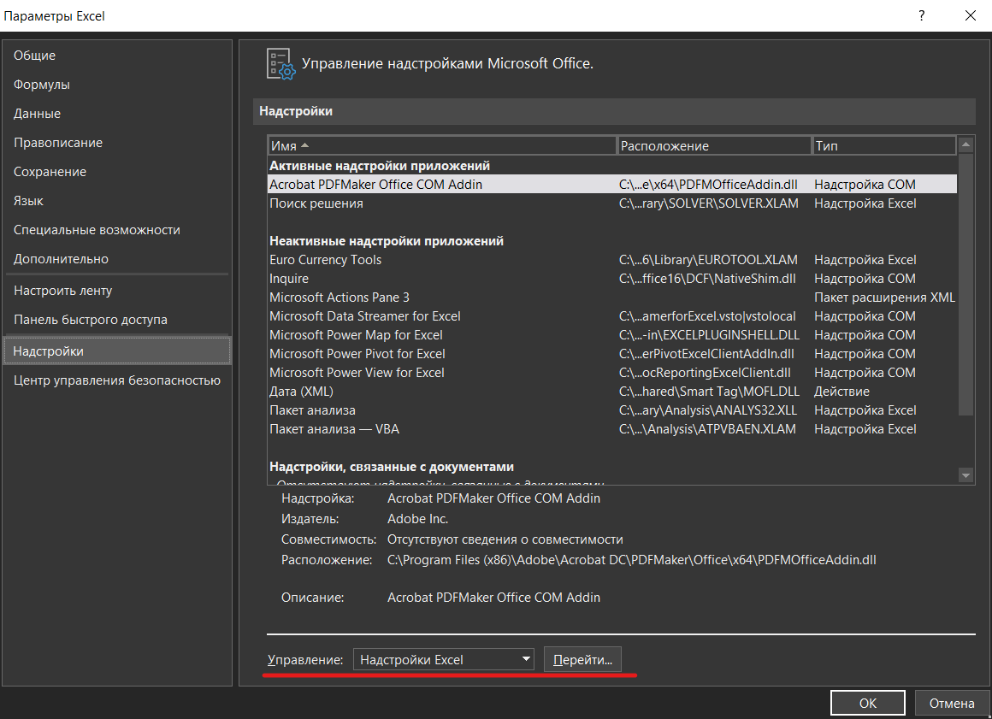
Чтобы вычислить глобальный экстремум c помощью "решалы" Excel (надстройка "Solver"), зайдите во вкладку "Данные", выберите инструмент "Поиск решения".
Если данный инструмент отсутствует, его можно подключить в надстройках Эксель (см. ниже): "Файл", "Параметры", "Надстройки", "Надстройки Эксель". Подключите надстройку "Поиск решения". Если появится окно (см. справа), нажмите кнопку "Остановить", если хотите превать расчеты, или "Продолжить", если хотите улучшить точность.
Рекомендуется использовать эволюционный поиск.


В надстройке "Поиск решения" применяется один из трех методов:
1) Симплекс-метод для решения задач линейного программирования;
2) Метод обобщенного приведенного градиента - для решения выпуклых задач нелинейного программирования;
3) Эволюционный поиск решения - который можно попытаться применить для решения задач, которые не попадаю под классы, указанных выше.

